Progetto
LABORATORIO DI CERAMICA
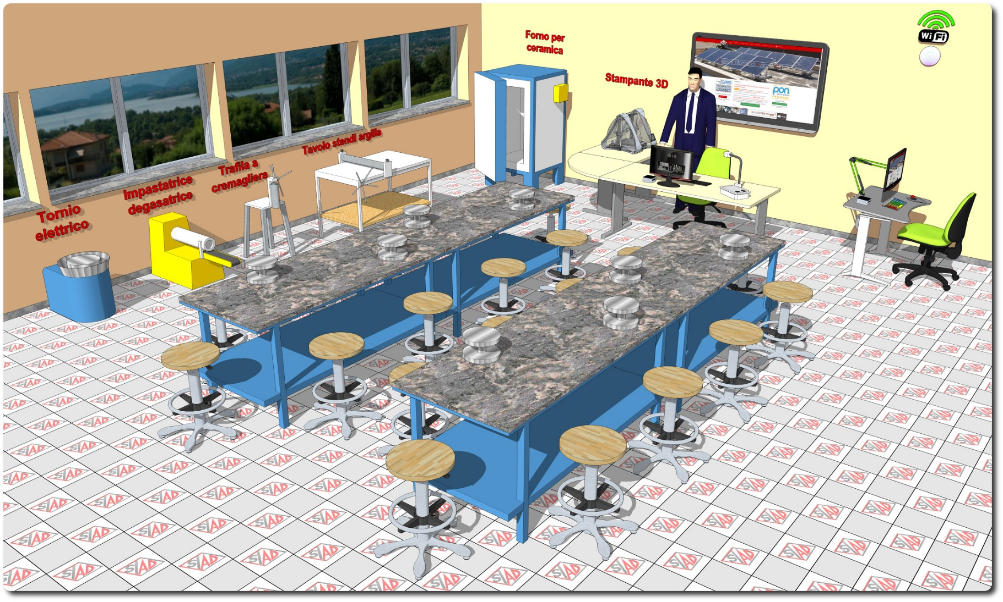
Descrizione Progetto (minore di 1300 caratteri)
Un laboratorio di ceramica creativa adatto agli alunni di tutte le età. Da un punto di vista artistico e didattico rimane una delle esperienze più complete da offrire ai ragazzi, in grado di attraversare diversi “passaggi” progettuali, cognitivi e sensoriali. Un costante “allenamento” di ricerca estetica e di equilibrio formale, con azioni mentali che permettono loro di crescere e progredire. OBIETTIVI: Il progetto ha come obiettivi : • la conoscenza delle attività tradizionali del territorio, legate alle capacità produttive del territorio ed agli usi e costumi della popolazione locale • stimolare l’operatività • rafforzare la fiducia nelle proprie capacità • superare blocchi espressivi e comunicativi • sviluppare le capacità attentive, percettive, rappresentative e creative • sperimentare ed apprendere nuove tecniche

Click qui per la Matrice Acquisti
Click qui per il riepilogo delle Spese Generali

